상품제안서
[카시오] 소형 칼라 계산기 | 상품코드: F14107

 |  |  |  |  |  |  | 02-412-0044 | www.easy1.co.kr
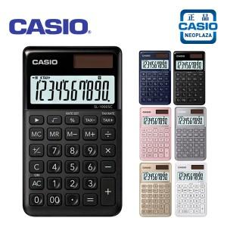

【상세/제작정보】 | 칼라풀한 색상 카오시오 정품!

【인쇄/포장옵션】 | / 포장지포장

【공급단가】 | 수량 | 50~ | 100~ | 500~ | 1,000~ | 2,000~
*VAT별도 | 단가 | 12,480원 | 12,280원 | 12,000원 | 11,520원 | 11,040원

【상품 URL】 | https://dev.easy1.co.kr:443/src/goods_detail.php?gdno=14107

